상품제안서
네이쳐 리본 머리띠 콘서트 단체 응원 행사 파티용품 | 상품코드: F28128

 |  |  |  |  |  |  | 02-412-0044 | www.easy1.co.kr
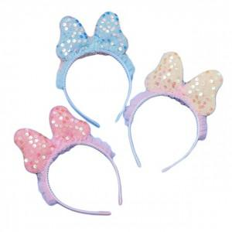

【상세/제작정보】 | 인쇄 불가능

【인쇄/포장옵션】 | / 포장불가능

【공급단가】 | 수량 | 290~ | 580~ | 1,000~ | 3,000~ | 5,000~
*VAT별도 | 단가 | 2,040원 | 2,000원 | 1,950원 | 1,920원 | 1,870원

【상품 URL】 | https://easy1.co.kr:443/src/goods_detail.php?gdno=28128

